Tìm kiếm
Project Name | Website bán hàng tích hợp AI Tìm kiếm
Module Code | Tìm kiếm
 | Hoàn thành | Lỗi | Chưa kiểm tra | Bị chặn | Tổng lần kiểm tra
Round 1 | 7 | 0 | 0 | 0 | 7
Round 2 | 7 | 0 | 0 | 0 | 7



Test Case ID | Mô tả | Quy trình | Điều kiện tiên quyết | Kết quả mong đợi | Kết quả thực tế | Kết quả |  |  |  |  |  | Chú thích
 |  |  |  |  |  | Vòng 1 |  |  | Vòng 2
 |  |  |  |  |  | Trạng thái | Ngày kiểm tra | Người kiểm tra | Trạng thái | Ngày kiểm tra | Người kiểm tra
GUI_SHOW Tìm kiếm AI
GUI-TK01 | [Search Product] Textbox |  |  | -Label : black -Status : enable | -Label : black -Status : enable | Passed | 2021-04-26 | Minh | Passed | 2021-04-26 | Minh
GUI-TK02 | [Search] Button |  |  | -Text color : black -Status : enable | -Text color : black -Status : enable | Passed | 2021-04-26 | Minh | Passed | 2021-04-26 | Minh
GUI-TK03 | [Camera] Button |  |  | -Text color : black -Status : enable | -Text color : black -Status : enable | Passed | 2021-04-26 | Minh | Passed | 2021-04-26 | Minh
FUNCTION_SHOW Tìm kiếm
FUNC-TK01 | Xác thực trang tìm kiếm đang hiển thị | 1. Truy cập vào trang web |  | Hiển thị trang tìm kiếm gồm có: - Trường "Search product" - Trường chức năng gồm có - Button "Search" - Button "Camera" | Hiển thị trang tìm kiếm gồm có: - Trường "Search product" - Trường chức năng gồm có - Button "Search" - Button "Camera" | Passed | 2021-04-26 | Minh | Passed | 2021-04-26 | Minh
FUNC-TK02 | Không nhập gì vào trường "Search Product" | 1. Khởi động trang web. 2. Hiển thị trang chủ. 3. Nhấn vào Button "Search" |  | Hiển thị thông báo:"Nhập thông tin sản phẩm cần tìm" | Hiển thị thông báo:"Nhập thông tin sản phẩm cần tìm" | Passed | 2021-04-26 | Minh | Passed | 2021-04-26 | Minh
FUNC-TK03 | Nhập sản phẩm không tồn tại trong cửa hàng vào trường "Search Product" | 1. Khởi động trang web. 2. Hiển thị trang chủ. 3. Nhập sản phẩm bất kì không tồn tại trong hệ thống 4.Nhấn vào Buttonr "Search" |  | Hiển thị thông báo:"Không tìm thấy sản phẩm phù hợp!" | Hiển thị thông báo:"Không tìm thấy sản phẩm phù hợp!" | Passed | 2021-04-26 | Minh | Passed | 2021-04-26 | Minh
FUNC-TK04 | Nhập sản phẩm tồn tại trong cửa hàng vào trường "Search Product" | 1. Khởi động trang web. 2. Hiển thị trang chủ. 3. Nhập sản phẩm bất kì tồn tại trong hệ thống 4.Nhấn vào Buttonr "Search" |  | Hiện thị tất cả thông tin về sản phẩm tìm kiếm và các sản phẩm, thông tin liên quan | Hiện thị tất cả thông tin về sản phẩm tìm kiếm và các sản phẩm, thông tin liên quan | Passed | 2021-04-26 | Minh | Passed | 2021-04-26 | Minh

Tim kiếm AI
Project Name | Website bán hàng tích hợp AI Tìm kiếm
Module Code | Tìm kiếm AI
 | Hoàn thành | Lỗi | Chưa kiểm tra | Bị chặn | Tổng lần kiểm tra
Round 1 | 9 | 0 | 0 | 0 | 9
Round 2 | 9 | 0 | 0 | 0 | 9
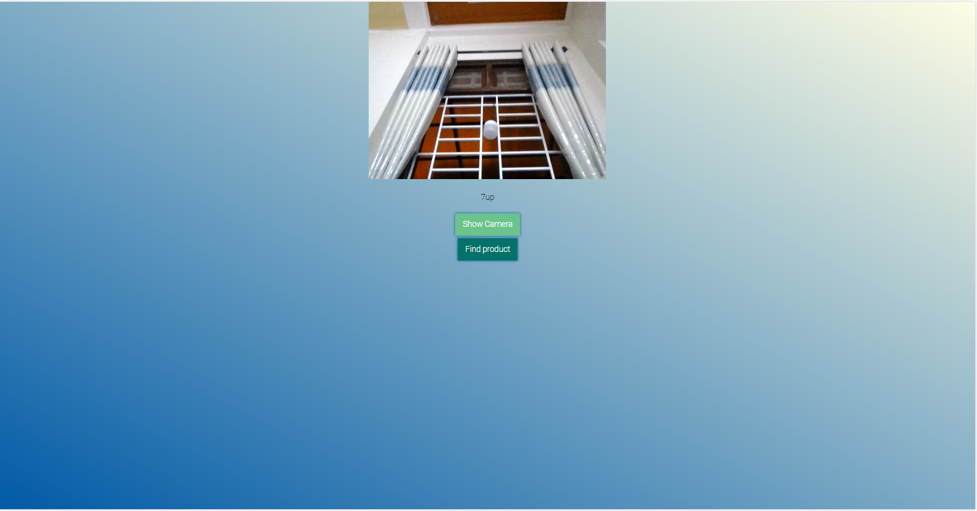

Test Case ID | Mô tả | Quy trình | Điều kiện tiên quyết | Kết quả mong đợi | Kết quả thực tế | Kết quả |  |  |  |  |  | Chú thích
 |  |  |  |  |  | Vòng 1 |  |  | Vòng 2
 |  |  |  |  |  | Trạng thái | Ngày kiểm tra | Người kiểm tra | Trạng thái | Ngày kiểm tra | Người kiểm tra
GUI_SHOW Tìm kiếm AI
GUI-TKAI01 | [Find Project] Button |  |  | -Label : black -Status : enable | -Label : black -Status : enable | Passed |  | Minh | Passed | 2021-04-21 | Minh
GUI-TKAI02 | [List product] Menu |  |  | -Text color : black -Status : enable | -Text color : black -Status : enable | Passed | 2021-04-21 | Minh | Passed | 2021-04-21 | Minh
GUI-TKAI03 | [Card] Product |  |  | -Text color : black -Status : enable | -Text color : black -Status : enable | Passed | 2021-04-21 | Minh | Passed | 2021-04-21 | Minh
FUNCTION_SHOW Tìm kiếm AI
FUNC-TKAI01 | Xác thực trang tìm kiếm AI đang hiển thị | 1. Khởi động trang web. 2. Hiển thị trang chủ. 3. Nhấn vào Button "Camera" | Thiết bị sử dung chức năng tìm kiếm AI bắt buộc phải có camera và cho phép hệ thống truy cập vào camera | Hiển thị trang tìm kiếm gồm có: - Trường "Search product" - Trường chức năng gồm có - Button "Search" - Button "Camera" | Hiển thị trang tìm kiếm gồm có: - Trường "Search product" - Trường chức năng gồm có - Button "Search" - Button "Camera" | Passed | 2021-04-21 | Minh | Passed | 2021-04-21 | Minh
FUNC-TKAI02 | Truy cập vào camera của hệ thống để thực hiện chức năng tìm kiếm AI | 1. Khởi động trang web. 2. Hiển thị trang chủ. 3. Nhấn vào Button "Camera" | Thiết bị sử dung chức năng tìm kiếm AI bắt buộc phải có camera và cho phép hệ thống truy cập vào camera | Hệ thống đưa ra thông báo yêu cầu người dùng cho phép truy cập vào camera để thực hiện chức năng tìm kiếm AI, nếu người dùng cho phép thì camera được mở, nếu người dùng không cho phép thì hệ thống tự động quay trở lại trang tìm kiếm thông thường | Hệ thống đưa ra thông báo yêu cầu người dùng cho phép truy cập vào camera để thực hiện chức năng tìm kiếm AI, nếu người dùng cho phép thì camera được mở, nếu người dùng không cho phép thì hệ thống tự động quay trở lại trang tìm kiếm thông thường | Passed | 2021-04-21 | Minh | Passed | 2021-04-21 | Minh
FUNC-TKAI03 | Sử dụng hình ảnh từ camera để tìm kiếm sản phẩm tồn tại trong hệ thống | 1. Khởi động trang web. 2. Hiển thị trang chủ. 3. Nhấn vào Button "Camera" 4. Nhấn vào "allow" để bật camera 5. Đưa sản phẩm cần tìm lên trước camera | Thiết bị sử dung chức năng tìm kiếm AI bắt buộc phải có camera và cho phép hệ thống truy cập vào camera | Hệ thống hiển thị kết quả tìm kiếm phù hợp với hình ảnh đầu vào | Hệ thống hiển thị kết quả tìm kiếm phù hợp với hình ảnh đầu vào | Passed | 2021-04-21 | Minh | Passed | 2021-04-21 | Minh
FUNC-TKAI04 | Sử dụng hình ảnh từ camera để tìm kiếm sản phẩm không tồn tại trong hệ thống | 1. Khởi động trang web. 2. Hiển thị trang chủ. 3. Nhấn vào Button "Camera" 4. Nhấn vào "allow" để bật camera 5. Đưa sản phẩm cần tìm lên trước camera | Thiết bị sử dung chức năng tìm kiếm AI bắt buộc phải có camera và cho phép hệ thống truy cập vào camera | Hệ thống thông báo:"Không tìm thấy sản phẩm phù hợp". | Hệ thống thông báo:"Không tìm thấy sản phẩm phù hợp". | Passed | 2021-04-26 |  | Passed | 2021-04-26
FUNC-TKAI05 | Sử dụng hình ảnh được import từ thiết bị người dùng để tìm kiếm sản phẩm tồn tại trong hệ thống | 1. Khởi động trang web. 2. Hiển thị trang chủ. 3. Nhấn vào "Store" 4. Nhấn vào sản phẩm bất kỳ | Thiết bị sử dung chức năng tìm kiếm AI bắt buộc phải có camera và cho phép hệ thống truy cập vào camera | Hệ thống hiển thị kết quả tìm kiếm phù hợp với hình ảnh đầu vào | Hệ thống hiển thị kết quả tìm kiếm phù hợp với hình ảnh đầu vào
FUNC-TKAI06 | Sử dụng hình ảnh được import từ thiết bị người dùng để tìm kiếm sản phẩm không tồn tại trong hệ thống | 1. Khởi động trang web. 2. Hiển thị trang chủ. 3. Nhấn vào "Store" 4. Nhấn vào sản phẩm bất kỳ | Thiết bị sử dung chức năng tìm kiếm AI bắt buộc phải có camera và cho phép hệ thống truy cập vào camera | Hệ thống thông báo:"Không tìm thấy sản phẩm phù hợp". | Hệ thống thông báo:"Không tìm thấy sản phẩm phù hợp". | Passed | 2021-04-26 |  | Passed | 2021-04-26

Mua hàng
Project Name | Website bán hàng tích hợp AI Tìm kiếm
Module Code | Mua hàng
 | Hoàn thành | Lỗi | Chưa kiểm tra | Bị chặn | Tổng lần kiểm tra
Round 1 | 12 | 0 | 0 | 0 | 12
Round 2 | 12 | 0 | 0 | 0 | 12
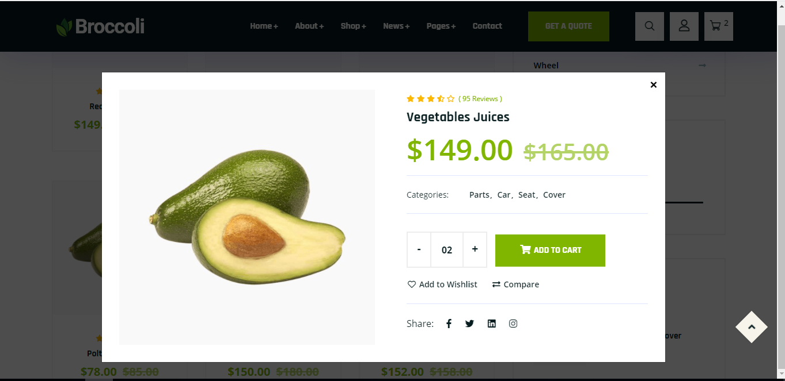

Test Case ID | Mô tả | Quy trình | Điều kiện tiên quyết | Kết quả mong đợi | Kết quả thực tế | Kết quả |  |  |  |  |  | Chú thích
 |  |  |  |  |  | Vòng 1 |  |  | Vòng 2
 |  |  |  |  |  | Trạng thái | Ngày kiểm tra | Người kiểm tra | Trạng thái | Ngày kiểm tra | Người kiểm tra
GUI_SHOW Mua hàng
GUI-MH01 | [Name Product] Lable |  |  | -Label : black -Status : enable | -Label : black -Status : enable | Passed | 2021-04-21 | Bửu | Passed | 2021-04-21 | Bửu
GUI-MH02 | [Prices] Lable |  |  | -Text color : black -Status : enable | -Text color : black -Status : enable | Passed | 2021-04-21 | Bửu | Passed | 2021-04-21 | Bửu
GUI-MH03 | [Details] Lable |  |  | -Text color : black -Status : enable | -Text color : black -Status : enable | Passed | 2021-04-21 | Bửu | Passed | 2021-04-21 | Bửu
GUI-MH04 | [Quantity] NumberStepper |  |  | -Text color : black -Status : enable | -Text color : black -Status : enable | Passed | 2021-04-21 |  | Passed | 2021-04-21 | Bửu
GUI-MH05 | [Size] Button |  |  | -Text color : black -Status : enable | -Text color : black -Status : enable | Passed | 2021-04-21 | Bửu | Passed | 2021-04-21 | Bửu
GUI-MH06 | [Add to card] Button |  |  | -Text color : blue -Status : enable | -Text color : blue -Status : enable | Passed | 2021-04-21 | Bửu | Passed | 2021-04-21 | Bửu
GUI-MH07 | [Buy] Button |  |  | -Text color : blue -Status : enable | -Text color : blue -Status : enable | Passed | 2021-04-21 | Bửu | Passed | 2021-04-21 | Bửu
FUNCTION_SHOW Mua hàng
FUNC-MH01 | Xác thực trang đang mua hàng hiển thị | 1. Khởi động trang web. 2. Hiển thị trang chủ. 3. Nhấn vào "Store" 4.Nhấn vào sản phẩm bất kỳ | Đăng nhập thành công vào hê thống bằng tài khoản đã đăng ký | Hiển thị trang mua hàng gồm có: - Trường "Name Product" - Trường "Prices" - Trường "Details" - Trường "Quantity" - Trường "Size" -Trường chức năng bao gồm: + Button "Add to cart" +Button "Buy" | Hiển thị trang mua hàng gồm có: - Trường "Name Product" - Trường "Prices" - Trường "Details" - Trường "Quantity" - Trường "Size" -Trường chức năng bao gồm: + Button "Add to cart" +Button "Buy" | Passed | 2021-04-21 | Bửu | Passed | 2021-04-21 | Bửu
FUNC-MH02 | Mua hàng thành công khi đã chọn sản phẩm, mẫu mã, số lượng | 1. Khởi động trang web. 2. Hiển thị trang chủ. 3. Nhấn vào "Store" 4.Nhấn vào sản phẩm bất kỳ 5. Chọn số lượng 6. Chọn mẫu mã 7.Nhấn vào Button "Mua hàng" | Đăng nhập thành công vào hê thống bằng tài khoản đã đăng ký | Hệ thống thông báo:"Mua hàng thành công", sau đó chuyển sang trang "Giỏ hàng", hiển thị tất cả các sản phẩm, hình ảnh, số lượng, giá mẫu mã khách hàng đã mua | Hệ thống thông báo:"Mua hàng thành công", sau đó chuyển sang trang "Giỏ hàng", hiển thị tất cả các sản phẩm, hình ảnh, số lượng, giá mẫu mã khách hàng đã mua | Passed | 2021-04-21 | Bửu | Passed | 2021-04-21 | Bửu
FUNC-MH03 | Mua hàng thất bại khi chưa chọn số lượng | 1. Khởi động trang web. 2. Hiển thị trang chủ. 3. Nhấn vào "Store" 4.Nhấn vào sản phẩm bất kỳ 5.Chọn mẫu mã 6.Nhấn vào Button "Mua hàng" | Đăng nhập thành công vào hê thống bằng tài khoản đã đăng ký | Hệ thống thông báo:"Vui lòng chọn số lượng!" | Hệ thống thông báo:"Vui lòng chọn số lượng!" | Passed | 2021-04-21 | Bửu | Passed | 2021-04-21 | Bửu
FUNC-MH04 | Mua hàng thất bại khi chưa chọn mẫu mã | 1. Khởi động trang web. 2. Hiển thị trang chủ. 3. Nhấn vào "Store" 4.Nhấn vào sản phẩm bất kỳ 5.Chọn số lượng 6.Nhấn vào Button "Mua hàng" | Đăng nhập thành công vào hê thống bằng tài khoản đã đăng ký | Hệ thống thông báo:"Vui lòng chọn mẫu mã!" | Hệ thống thông báo:"Vui lòng chọn mẫu mã!" | Blocked | 2021-04-21 | Bửu | Passed | 2021-04-21 | Bửu
FUNC-MH05 | Mua hàng thất bại khi chọn số lượng vượt quá số lượng sản phẩm tồn tại trong cửa hàng | 1. Khởi động trang web. 2. Hiển thị trang chủ. 3. Nhấn vào "Store" 4.Nhấn vào sản phẩm bất kỳ 5. Chọn số lượng 6. Chọn mẫu mã 7.Nhấn vào Button "Mua hàng" | Đăng nhập thành công vào hê thống bằng tài khoản đã đăng ký | Hệ thống thông báo:"Số lượng không đúng, vui lòng nhập lại!". | Hệ thống thông báo:"Số lượng không đúng, vui lòng nhập lại!". | Blocked | 2021-04-21 | Bửu | Passed | 2021-04-21 | Bửu

Giỏ hàng
Project Name | Website bán hàng tích hợp AI Tìm kiếm
Module Code | Giỏ hàng
 | Hoàn thành | Lỗi | Chưa kiểm tra | Bị chặn | Tổng lần kiểm tra
Round 1 | 7 | 0 | 0 | 0 | 7
Round 2 | 7 | 0 | 0 | 0 | 7
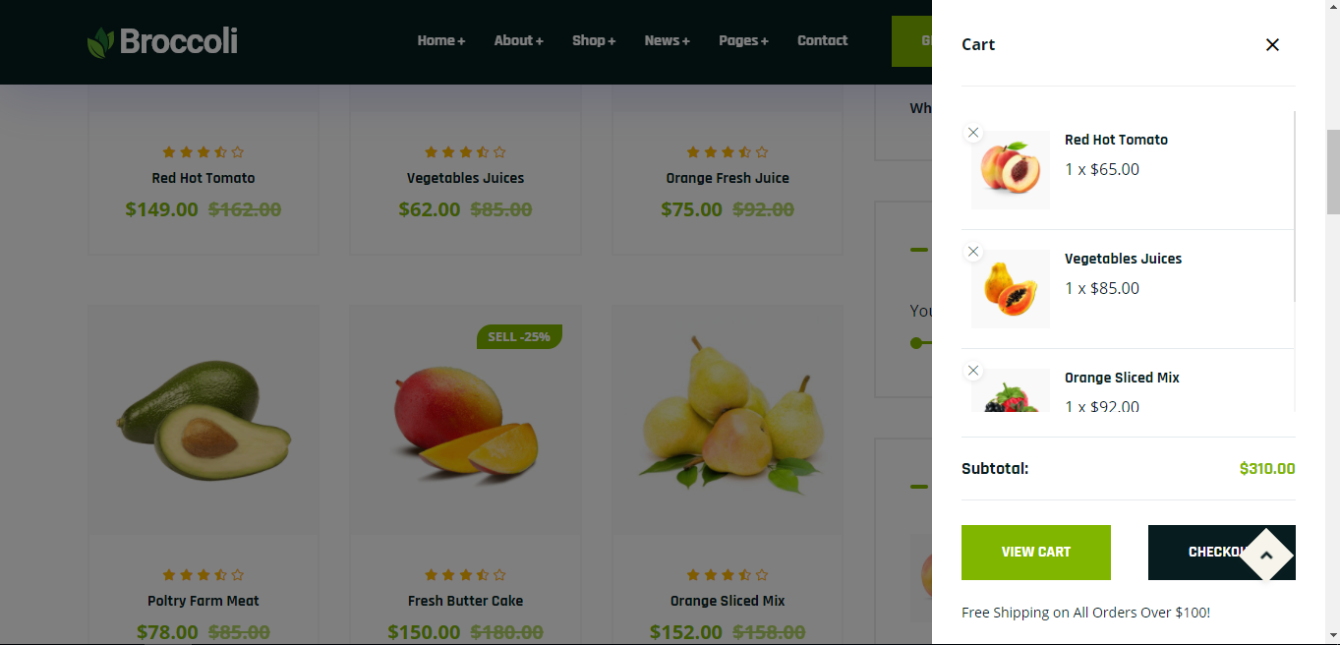

Test Case ID | Mô tả | Quy trình | Điều kiện tiên quyết | Kết quả mong đợi | Kết quả thực tế | Kết quả |  |  |  |  |  | Chú thích
 |  |  |  |  |  | Vòng 1 |  |  | Vòng 2
 |  |  |  |  |  | Trạng thái | Ngày kiểm tra | Người kiểm tra | Trạng thái | Ngày kiểm tra | Người kiểm tra
GUI_SHOW Giỏ hàng
GUI-GH01 | [STT] Menu |  |  | -Label : black -Status : enable | -Label : black -Status : enable | Passed | 2021-04-21 | Bửu | Passed | 2021-04-21 | Bửu
GUI-GH02 | [Deletet] Button |  |  | -Text color : black -Status : enable | -Text color : black -Status : enable | Passed | 2021-04-21 | Bửu | Passed | 2021-04-21 | Bửu
FUNCTION_SHOW Giỏ hàng
FUNC-GH01 | Xác thực trang Giỏ hàng đang hiển thị | 1. Khởi động trang web. 2. Hiển thị trang chủ. 3. Nhấn vào "Cart" | Đăng nhập thành công vào hê thống bằng tài khoản đã đăng ký | Hiển thị trang Giỏ hàng Table gồm có: - Trường "Mã sản phẩm" - Trường "Tên" - Trường "Hàng" - Trường "Ảnh" - Trường "Số lượng" - Trường "Giá" - Trường "Chức năng" gồm có: + Button "Xóa" | Hiển thị trang Giỏ hàng Table gồm có: - Trường "Mã sản phẩm" - Trường "Tên" - Trường "Hàng" - Trường "Ảnh" - Trường "Số lượng" - Trường "Giá" - Trường "Chức năng" gồm có: + Button "Xóa" | Passed | 2021-04-21 | Bửu | Passed | 2021-04-21 | Bửu
FUNC-GH02 | Giỏ hàng không có sản phẩm nào | 1. Khởi động trang web. 2. Hiển thị trang chủ. 3. Nhấn vào "Cart" | Đăng nhập thành công vào hê thống bằng tài khoản đã đăng ký | Hệ thống thông báo :"Chưa có sản phẩm nào trong giỏ hàng!" | Hệ thống thông báo :"Chưa có sản phẩm nào trong giỏ hàng!" | Passed | 2021-04-21 | Bửu | Passed | 2021-04-21 | Bửu
FUNC-GH03 | Giỏ hàng hiển thi sản phẩm đã mua | 1. Khởi động trang web. 2. Hiển thị trang chủ. 3. Nhấn vào "Cart" | Đăng nhập thành công vào hê thống bằng tài khoản đã đăng ký | Hiển thị tất cả thông tin sản phẩm khách hàng đã mua | Hiển thị tất cả thông tin sản phẩm khách hàng đã mua |  | 2021-04-21 | Bửu | Passed | 2021-04-21 | Bửu
FUNC-GH04 | Xóa sản phẩm thành công | 1. Khởi động trang web. 2. Hiển thị trang chủ. 3. Nhấn vào "Cart" 4.Nhấn vào Button ở sản phẩm muốn xóa | Đăng nhập thành công vào hê thống bằng tài khoản đã đăng ký | Sản phẩm xóa thành công khỏi giỏ hàng | Sản phẩm xóa thành công khỏi giỏ hàng | Passed | 2021-04-21 | Bửu | Passed | 2021-04-21 | Bửu
FUNC-GH05 | Xóa sản phẩm thất bại | 1. Khởi động trang web. 2. Hiển thị trang chủ. 3. Nhấn vào "Cart" 4.Nhấn vào Button ở sản phẩm muốn xóa | Đăng nhập thành công vào hê thống bằng tài khoản đã đăng ký | Sản phẩm vẫn còn trong giỏ hàng | Sản phẩm xóa thành công khỏi giỏ hàng | Passed | 2021-04-21 | Bửu | Passed | 2021-04-21 | Bửu

Tài khoản cá nhân
Project Name | Website bán hàng tích hợp AI Tìm kiếm
Module Code | Tài khoản cá nhân
 | Hoàn thành | Lỗi | Chưa kiểm tra | Bị chặn | Tổng lần kiểm tra
Round 1 | 12 | 0 | 0 | 0 | 12
Round 2 | 12 | 0 | 0 | 0 | 12
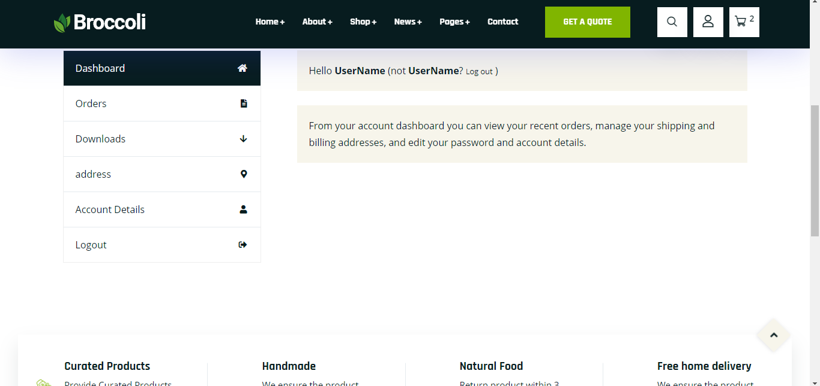

Test Case ID | Mô tả | Quy trình | Điều kiện tiên quyết | Kết quả mong đợi | Kết quả thực tế | Kết quả |  |  |  |  |  | Chú thích
 |  |  |  |  |  | Vòng 1 |  |  | Vòng 2
 |  |  |  |  |  | Trạng thái | Ngày kiểm tra | Người kiểm tra | Trạng thái | Ngày kiểm tra | Người kiểm tra
GUI_SHOW Tài khoản cá nhân
GUI-TKCN01 | [Name] Lable |  |  | -Label : black -Status : enable | -Label : black -Status : enable | Passed | 2021-04-21 | T.Thắng | Passed | 2021-04-21 | T.Thắng
GUI-TKCN02 | [Phone Number] Lable |  |  | -Text color : black -Status : enable | -Text color : black -Status : enable | Passed | 2021-04-21 | T.Thắng | Passed | 2021-04-21 | T.Thắng
GUI-TKCN03 | [Email] Lable |  |  | -Text color : black -Status : enable | -Text color : black -Status : enable | Passed | 2021-04-21 | T.Thắng | Passed | 2021-04-21 | T.Thắng
GUI-TKCN04 | [Address] Lable
GUI-TKCN05 | [City] Lable |  |  | -Text color : black -Status : enable | -Text color : black -Status : enable | Passed | 2021-04-21 | T.Thắng | Passed | 2021-04-21 | T.Thắng
GUI-TKCN06 | [Edit] Button |  |  | -Text color : blue -Status : enable | -Text color : blue -Status : enable | Passed | 2021-04-21 | T.Thắng | Passed | 2021-04-21 | T.Thắng
GUI-TKCN07 | [Update] Button |  |  | -Text color : blue -Status : enable | -Text color : blue -Status : enable | Passed | 2021-04-21 | T.Thắng | Passed | 2021-04-21 | T.Thắng
FUNCTION_SHOW Tài khoản cá nhân
FUNC-TKCN01 | Xác thực trang tài khoản cá nhân đang hiển thị | 1. Khởi động trang web. 2. Hiển thị trang chủ. 3. Nhấn vào "Pages ->Tài khoản cá nhân" | Đăng nhập thành công vào hệ thống | Hiển thị trang chủ gồm có: - Trường "Name" - Trường "Phone Number" - Trường "Email" - Trường "Address" - Trường " City" -Trường chức năng bao gồm: +Button :"Edit" +Button: "Update" | Hiển thị trang chủ gồm có: - Trường "Name" - Trường "Phone Number" - Trường "Email" - Trường "Address" - Trường " City" -Trường chức năng bao gồm: +Button :"Edit" +Button: "Update" | Passed | 2021-04-21 | T.Thắng | Passed | 2021-04-21 | T.Thắng
FUNC-TKCN02 | Sửa thông tin cá nhân thành công | 1. Khởi động trang web. 2. Hiển thị trang chủ. 3. Nhấn vào "Pages ->Tài khoản cá nhân" 4.Nhấn vào button "Edit" | Đăng nhập thành công vào hệ thống | Thêm,sửa các thông tin cá nhân thành công | Thêm,sửa các thông tin cá nhân thành công | Passed | 2021-04-21 | T.Thắng | Passed | 2021-04-21 | T.Thắng
FUNC-TKCN03 | Sửa thông tin cá nhân thất bại | 1. Khởi động trang web. 2. Hiển thị trang chủ. 3. Nhấn vào "Pages ->Tài khoản cá nhân" 4.Nhấn vào button "Edit" | Đăng nhập thành công vào hệ thống | Không thể sửa thông tin | Không thể sửa thông tin | Passed | 2021-04-21 |  | Passed | 2021-04-21 | T.Thắng
FUNC-TKCN04 | Cập nhật thông tin thành công | 1. Khởi động trang web. 2. Hiển thị trang chủ. 3. Nhấn vào "Pages ->Tài khoản cá nhân" 4.Nhấn vào button "Edit" 5.Sau khi sửa xong, nhấn Button"Update" | Đăng nhập thành công vào hệ thống | Hệ thống thông báo:"Cập nhật thông tin tài khoản thành công" | Hệ thống thông báo:"Cập nhật thông tin tài khoản thành công" | Passed | 2021-04-21 | T.Thắng | Passed | 2021-04-21 | T.Thắng
FUNC-TKCN05 | Cập nhật thông tin thất bại | 1. Khởi động trang web. 2. Hiển thị trang chủ. 3. Nhấn vào "Pages ->Tài khoản cá nhân" 4.Nhấn vào button "Edit" 5.Sau khi sửa xong, nhấn Button"Update" | Đăng nhập thành công vào hệ thống | Thông tin cá nhân không được cập nhật lên hệ thống | Hệ thống thông báo:"Cập nhật thông tin tài khoản thành công" | Passed | 2021-04-21 | T.Thắng | Passed | 2021-04-21 | T.Thắng

Lấy lại mk
Project Name | Website bán hàng tích hợp AI Tìm kiếm
Module Code | Lấy lại mật khẩu
 | Hoàn thành | Lỗi | Chưa kiểm tra | Bị chặn | Tổng lần kiểm tra
Round 1 | 11 | 0 | 0 | 0 | 11
Round 2 | 11 | 0 | 0 | 0 | 11

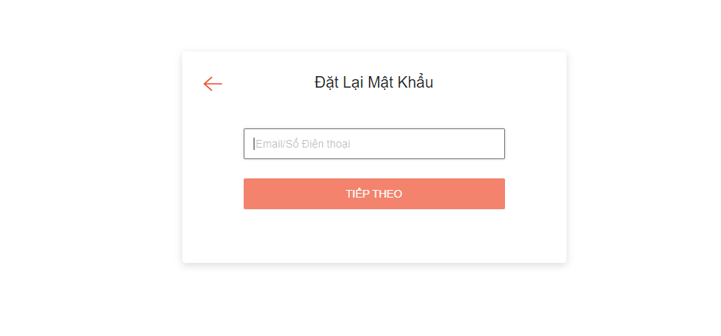

Test Case ID | Mô tả | Quy trình | Điều kiện tiên quyết | Kết quả mong đợi | Kết quả thực tế | Kết quả |  |  |  |  |  | Chú thích
 |  |  |  |  |  | Vòng 1 |  |  | Vòng 2
 |  |  |  |  |  | Trạng thái | Ngày kiểm tra | Người kiểm tra | Trạng thái | Ngày kiểm tra | Người kiểm tra
GUI_SHOW Lấy lại mật khẩu
GUI-LLMK01 | [Email] Textbox |  |  | -Label : black -Status : enable | -Label : black -Status : enable | Passed | 2021-04-21 | T.Thắng | Passed | 2021-04-21 | T.Thắng
GUI-LLMK02 | [Code] Textbox |  |  | -Text color : black -Status : enable | -Text color : black -Status : enable | Passed | 2021-04-21 | T.Thắng | Passed | 2021-04-21 | T.Thắng
GUI-LLMK03 | [New Password] Textbox |  |  | -Text color : black -Status : enable | -Text color : black -Status : enable | Passed | 2021-04-21 | T.Thắng |  | 2021-04-21 | T.Thắng
GUI-LLMK04 | [confirm Password] Textbox |  |  | -Text color : black -Status : enable | -Text color : black -Status : enable | Passed | 2021-04-21 | T.Thắng |  | 2021-04-21 | T.Thắng
GUI-LLMK05 | [Confirm] Button |  |  | -Text color : black -Status : enable | -Text color : black -Status : enable | Passed | 2021-04-21 | T.Thắng |  | 2021-04-21 | T.Thắng
FUNCTION_SHOW Lấy lại mật khẩu
FUNC-LLMK01 | Xác thực trang lấy lại mật khẩu đang hiển thị | 1. Khởi động trang web. 2. Vào trang đăng nhập 3. Chọn quên mật khẩu | Tài khoản tồn tại trong hệ thống | Hiển thị trang lấy lại mật khẩu gồm có: - Trường "Email" - Trường "Code" - Trường "New Password" - Trường "Confirm Password" - Trường chức năng bao gồm -Button "Send code" -Button "Confirm" | Hiển thị trang lấy lại mật khẩu gồm có: - Trường "Email" - Trường "Code" - Trường "New Password" - Trường "Confirm Password" - Trường chức năng bao gồm -Button "Send code" -Button "Confirm" | Passed | 2021-04-21 | T.Thắng | Passed | 2021-04-21 | T.Thắng
FUNC-LLMK02 | Nhập email vào trường "Email" để lấy mã code | 1. Khởi động trang web. 2. Vào trang đăng nhập 3. Chọn quên mật khẩu 4.Nhâp địa chỉ email | Tài khoản tồn tại trong hệ thống | Hệ thống gửi mã code về địa chỉ mail đã nhập, và thông báo người dùng đã gửi mã code về mail | Hệ thống gửi mã code về địa chỉ mail đã nhập, và thông báo người dùng đã gửi mã code về mail | Passed | 2021-04-21 | T.Thắng | Passed | 2021-04-21 | T.Thắng
FUNC-LLMK03 | Nhập sai định dạng mail vào trường "email" | 1. Khởi động trang web. 2. Vào trang đăng nhập 3. Chọn quên mật khẩu 4.Nhâp địa chỉ email vswfgaic.com | Tài khoản tồn tại trong hệ thống | Thống báo:"Địa chỉ email không hợp lệ, vui lòng nhập lại!" | Thống báo:"Địa chỉ email không hợp lệ, vui lòng nhập lại!" | Passed | 2021-04-21 | T.Thắng | Passed | 2021-04-21 | T.Thắng
FUNC-LLMK04 | Nhập mã code hệ thống gửi về mail và nhập lại mật khẩu mới để lấy lại mật khẩu | 1. Khởi động trang web. 2. Vào trang đăng nhập 3. Chọn quên mật khẩu 4.Nhâp địa chỉ email 5.Nhập mã code vào trường "Code" 6.Nhập mật khẩu mới vào trường "New Password" 7.Nhập lại mật khẩu vào trường"Confirm Password" 8. Nhấn Button "Confirm" để lấy lại mât khẩu | Tài khoản tồn tại trong hệ thống | Thông báo:"Đổi mật khẩu thành công" | Thông báo:"Đổi mật khẩu thành công" | Passed | 2021-04-21 | T.Thắng | Passed | 2021-04-21 | T.Thắng
FUNC-LLMK05 | Nhập sai mã code | 1. Khởi động trang web. 2. Vào trang đăng nhập 3. Chọn quên mật khẩu 4.Nhâp địa chỉ email 5.Nhập mã code vào trường "Code" 6.Nhập mật khẩu mới vào trường "New Password" 7.Nhập lại mật khẩu vào trường"Confirm Password" 8. Nhấn Button "Confirm" để lấy lại mât khẩu | Tài khoản tồn tại trong hệ thống | Thông báo:"Mã code không đúng, vui lòng kiểm tra lại!" | Thông báo:"Mã code không đúng, vui lòng kiểm tra lại!" | Passed | 2021-04-21 | T.Thắng | Passed | 2021-04-21 | T.Thắng
FUNC-LLMK06 | Nhập New Password và Confirn password khác nhau | 1. Khởi động trang web. 2. Vào trang đăng nhập 3. Chọn quên mật khẩu 4.Nhâp địa chỉ email 5.Nhập mã code vào trường "Code" 6.Nhập mật khẩu mới vào trường "New Password" 7.Nhập lại mật khẩu vào trường"Confirm Password" 8. Nhấn Button "Confirm" để lấy lại mât khẩu | Tài khoản tồn tại trong hệ thống | Thông báo:"Mật khẩu không khớp vui lòng nhập lại" | Thông báo:"Mật khẩu không khớp vui lòng nhập lại" |  | 2021-04-21 | T.Thắng | Passed | 2021-04-21 | T.Thắng

